VLOOKUP 응용
√ 응용을 할 줄 안다면, 남들과 다르게 엑셀을 사용할 수 있다.

 | VLOOKUP 응용
A지역
B지역
C지역
 | 제품 | 지점 | 가격
 | 블루맨투맨 | A지역 |  |  |  | 제품 | 가격 | 제품 | 가격 |  | 제품 | 가격
 | 체크셔츠 | B지역 |  |  |  | 블루맨투맨 | 23,000 | 블루맨투맨 | 24,000 |  | 블루맨투맨 | 27,000
 | 와이드팬츠 | C지역 |  |  |  | 체크셔츠 | 56,000 | 와이드팬츠 | 55,000 |  | U넥티셔츠 | 57,000
 |  |  |  |  |  | 와이드팬츠 | 49,000 | 체크셔츠 | 48,000 |  | 잠옷 | 47,000
 |  |  |  |  |  | H라인스커트 | 39,000 | H라인스커트 | 38,000 |  | H라인스커트 | 37,000
 | 제품 | 지점 | 가격 |  |  | 무스탕 | 99,000 | 무스탕 | 98,000 |  | 무스탕 | 97,000
 | 블루맨투맨 | A지역 |  |  |  | 오리털패딩 | 199,000 | 오리털패딩 | 198,000 |  | 오리털패딩 | 197,000
 | 체크셔츠 | B지역 |  |  |  | U넥티셔츠 | 19,000 | U넥티셔츠 | 18,000 |  | 체크셔츠 | 17,000
 | 와이드팬츠 | C지역 |  |  |  | 잠옷 | 29,000 | 잠옷 | 28,000 |  | 와이드팬츠 | 27,000
 |  |  |  |  |  | 언더웨어 | 9,000 | 언더웨어 | 8,000 |  | 언더웨어 | 7,000

 | VLOOKUP 응용 ( 검색기능 )

D지역
E지역
F지역
 | 제품명 | 지점 | 가격 | 혼용율

 |  |  |  |  | 제품 | 가격 | 혼용률 | 제품 | 가격 | 혼용률 |  | 제품 | 가격 | 혼용률
 |  |  |  |  | 블루맨투맨 | 23,000 | 면 100% | 블루맨투맨 | 24,000 | 면 100% |  | 블루맨투맨 | 27,000 | 면 100%
 |  |  |  |  | 체크셔츠 | 56,000 | 면 100% | 와이드팬츠 | 55,000 | 면 100% |  | U넥티셔츠 | 57,000 | 면 100%
 |  |  |  |  | 와이드팬츠 | 49,000 | 면 100% | 체크셔츠 | 48,000 | 면 100% |  | 잠옷 | 47,000 | 면 100%
 |  |  |  |  | H라인스커트 | 39,000 | 울 100% | H라인스커트 | 38,000 | 울 100% |  | H라인스커트 | 37,000 | 울 100%
 |  |  |  |  | 무스탕 | 99,000 | 폴리 100% | 무스탕 | 98,000 | 폴리 100% |  | 무스탕 | 97,000 | 폴리 100%
 |  |  |  |  | 오리털패딩 | 199,000 | 면 100% | 오리털패딩 | 198,000 | 면 100% |  | 오리털패딩 | 197,000 | 면 100%
 |  |  |  |  | U넥티셔츠 | 19,000 | 면 100% | U넥티셔츠 | 18,000 | 면 100% |  | 체크셔츠 | 17,000 | 면 100%
 |  |  |  |  | 잠옷 | 29,000 | 면 100% | 잠옷 | 28,000 | 면 100% |  | 와이드팬츠 | 27,000 | 면 100%
 |  |  |  |  | 언더웨어 | 9,000 | 면 100% | 언더웨어 | 8,000 | 면 100% |  | 언더웨어 | 7,000 | 면 100%

MIO 이론
√ 직장인이 꼭 알아야하는 엑셀 함수( 횡단보도 원리를 꼭 기억하자! )

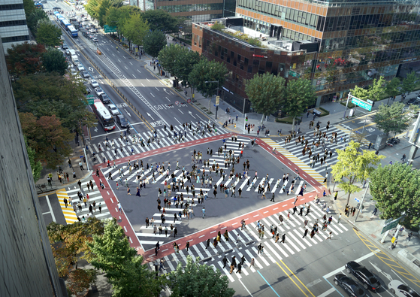
 | MATCH

 | - 지정한 범위에서 찾고 싶은 데이터/셀이 위치하고 있는 곳을 숫자로 표시해주는 함수
 | ex) =MATCH( 찾을 값, 찾을 범위, 0 )

 | INDEX

 | - 표 혹은 범위 내에서 지정할 행 혹은 열 위치에 있는 값을 가져오는 함수
 | ex) =INDEX( 출력 범위, 찾는 데이터행(세로), 찾는 데이터열(가로))

 | OFFSET

 | - 지정한 기준점에서 지정한 행,열만큼 이동한 값 또는 범위를 가져오는 함수
 | ex) =OFFSET( 기준점, 행(세로 방향) 이동 수,열(가로 방향) 이동수, 이동한 점에서 상하포함 수,이동한 점에서 좌우포함 수 )

MATCH & INDEX
√ 직장인이 꼭 알아야하는 엑셀 함수

 | 함수명 | 뜻 |  |  |  |  |  |  | 입력 방식
 | MATCH | 지정한 범위에서 찾고 싶은 데이터/셀이 위치하고 있는 곳을 숫자로 표시해주는 함수 |  |  |  |  |  |  | =MATCH( 찾을 값, 찾을 범위, 0 )
 | INDEX | 표 혹은 범위 내에서 지정할 행 혹은 열 위치에 있는 값을 가져오는 함수 |  |  |  |  |  |  | =INDEX( 출력범위, 찾는 데이터행(세로), 찾는 데이터열(가로))

 | MATCH 함수 / =MATCH( 찾을 값, 찾을 범위, 0 ) |  |  |  |  |  |  | MATCH 함수 / =MATCH( 찾을 값, 찾을 범위, 0 )

 | Q1. 아래 성명 데이터에서 "권유리"는 몇번째 행에 있나요? |  |  |  |  |  |  | Q2. 아래의 데이터에서 "2019"은 몇번째 열에 있나요?

 | 성 명 | 직급 | 영업분야 | 1월 매출 | 2월 매출 | 3월 매출 |  | 시도 | 2015 | 2016 | 2017 | 2018 | 2019 | 2020
 | 이효리 | 차장 | 컨설턴트 | 140,000,000 | 110,000,000 | 130,000,000 |  | 강원도 | 180,000,000 | 120,000,000 | 180,000,000 | 140,000,000 | 110,000,000 | 130,000,000
 | 이진 | 과장 | 컨설턴트 | 30,000,000 | 40,000,000 | 40,000,000 |  | 경기도 | 11,000,000 | 10,000,000 | 10,000,000 | 30,000,000 | 40,000,000 | 40,000,000
 | 성유리 | 과장 | 영업관리 | 120,000,000 | 110,000,000 | 120,000,000 |  | 경상남도 | 190,000,000 | 90,000,000 | 190,000,000 | 120,000,000 | 110,000,000 | 120,000,000
 | 옥주현 | 과장 | 영업관리 | 170,000,000 | 130,000,000 | 170,000,000 |  | 경상북도 | 180,000,000 | 200,000,000 | 180,000,000 | 170,000,000 | 130,000,000 | 170,000,000
 | 성유리 | 과장 | 영업관리 | 120,000,000 | 110,000,000 | 120,000,000 |  | 광주광역시 | 190,000,000 | 90,000,000 | 190,000,000 | 120,000,000 | 110,000,000 | 120,000,000
 | 권유리 | 대리 | 해외영업 | 180,000,000 | 150,000,000 | 170,000,000 |  | 대구광역시 | 100,000,000 | 200,000,000 | 180,000,000 | 170,000,000 | 130,000,000 | 170,000,000
 | 최수영 | 대리 | 영업관리 | 80,000,000 | 110,000,000 | 130,000,000 |  | 대전광역시 | 180,000,000 | 200,000,000 | 180,000,000 | 170,000,000 | 130,000,000 | 170,000,000

 | INDEX 함수 / =INDEX( 출력범위, 찾는 데이터행(세로), 찾는 데이터열(가로)) |  |  |  |  |  |  |  |  |  |  | ※ INDEX 함수를 그림으로 알아볼까요?

 | Q. 카페모카 5월 판매수량은 몇 개인가요? |  |  |  |  |  |  |  |  |  |  | 첫번째 인수

2번째 인수
 | 커피종류 | 1월 판매수량 | 2월 판매수량 | 3월 판매수량 | 4월 판매수량 | 5월 판매수량 | 6월 판매수량 |  |  |  |  | 기준
 | 아메리카노 | 81 | 87 | 73 | 60 | 66 | 66
 | 카페라떼 | 99 | 95 | 94 | 68 | 90 | 90
 | 카푸치노 | 76 | 77 | 91 | 74 | 89 | 50
 | 카페모카 | 100 | 76 | 92 | 53 | 59 | 58 |  |  |  |  |  |  |  | 가져오는 값
3번째 인수
 | 카라멜 마끼야토 | 76 | 68 | 59 | 87 | 63 | 54
 | 헤이즐넛 라떼 | 52 | 82 | 87 | 87 | 74 | 96

OFFSET
√ 직장인이 꼭 알아야하는 엑셀 함수

 | 함수명 | 뜻 |  |  |  |  |  |  | 입력 방식
 | OFFSET | 지정한 기준점에서 지정한 행,열만큼 이동한 값 또는 범위를 가져오는 함수 |  |  |  |  |  |  | =OFFSET ( 기준 셀, 행 이동 수,열 이동 수, 이동한 점에서 상하포함 수,이동한 점에서 좌우포함 수 )

 | OFFSET 함수 / =OFFSET( 기준 셀, 행(세로 방향) 이동 수,열(가로 방향) 이동수, 이동한 점에서 상하포함 수,이동한 점에서 좌우포함 수 )

 | ※ OFFSET 함수를 그림으로 알아볼까요?

 | STEP 01 |  |  |  | STEP 03 |  |  |  | STEP 06
 | =OFFSET(N11, |  |  |  | =OFFSET(N11,4,2) |  |  |  | =OFFSET(N11,4,2,3,3)

1
 | N11 |  |  |  | N11 |  |  |  | N11
2
3
4
1
2
 |  |  |  |  | N15 |  | P15 |  | N15 |  | P15 | Q15 | R15
 |  |  |  |  |  |  |  |  |  |  | P16 | Q16 | R16
 |  |  |  |  |  |  |  |  |  |  | P17 | Q17 | R17
1
2

 | 가 계 부

 | 날짜 | 항목 | 수입 | 지출 | 잔액 |  | 문제 01 |  |  |  |  | 문제 03
 | 2020-01-01 | 통장 잔액 | 2,150,000 |  | 2,150,000 |  | 현재 잔액 |  |  |  |  | 현재 잔액
 | 2020-01-02 | 교통비 |  | 8,500 | 2,141,500 |  | 잔액 평균 (최근3일) |  |  |  |  | 잔액 평균 (최근3일)
 | 2020-01-03 | 외식비 |  | 45,000 | 2,096,500
 | 2020-01-04 | 영화 감상 |  | 18,000 | 2,078,500
 | 2020-01-05 | 월급 | 3,000,000 |  | 5,078,500
 | 2020-01-06 | 도서 구입 |  | 85,000 | 4,993,500 |  | 문제 02
 | 2020-01-07 | 회식비 |  | 184,000 | 4,809,500 |  | 현재 잔액
 | 2020-01-08 | 교통비 |  | 14,200 | 4,795,300 |  | 잔액 평균 (최근3일)
 | 2020-01-09 | 옷 구입 |  | 254,000 | 4,541,300
 | 2020-01-10 | 학원비 |  | 500,000 | 4,041,300
 | 2020-01-11 | 보너스 | 200,000 |  | 4,241,300
 | 2020-01-12 | 월세 |  | 700,000 | 3,541,300

 | KIA자동차 판매 현황 및 예측 보고

 | 기간(월별) | 봉고3 | 봉고3 EV | 모하비 | K8 | K3 | K5 | K9 | 니로 EV | 레이 | 모닝 | 셀토스
 | 1월 | 8 | 6 | 5
 | 2월 | 5 | 6 | 10
 | 3월 | 3 | 7 | 15 | 15
 | 4월 | 2 | 8 | 16 | 17 | 11 | 20 | 12
 | 5월 | 5 | 6 | 10 | 20 | 25 | 30 | 24 | 40 | 8 | 3 | 11
 | 6월 | 3 | 7 | 15 | 22 | 20 | 31 | 25 | 45 | 10 | 4 | 12
 | 7월 | 2 | 8 | 16 | 23 | 25 | 32 | 24 | 45 | 8 | 5 | 11
 | 8월 | 7 | 19 | 2 | 9 | 3 | 15 | 12 | 17 | 15 | 18 | 11

 | 1. OFFSET 함수를 사용하여, EV차량 총 판매대수를 구하시오

 | 2. OFFSET 함수를 사용하여, 9~12월의 데이터가 추가될 때마다 총 합계 판매대수가 바뀔 수 있도록 입력하시오

실무응용 2_sample
 | 협력업체 역량 분석서

 | 1. 기업정보

 | 기 업 명 |  |  |  |  |  |  |  | 대 표 자 |  |  |  |  |  |  |  | 기업 종합 평가

 | 사업자번호 |  |  |  |  |  |  |  | 연 락 처 |  |  |  |  |  |  |  | 0.0

 | 주 소

 | 생 산 품 목 |  |  |  |  |  |  |  |  |  |  |  |  |  |  |  | 2021-01-14

 | 2. 역량분석

 | 1)수출실적 |  |  |  |  |  |  |  |  |  |  | 4)해외마케팅 자료 보유
 | 범주 |  |  |  | 세부내용 |  |  | 역량등급 |  |  |  | 범주 |  |  |  | 세부내용 |  | 역량등급
1 | 수출실적 (아시아) |  |  |  |  |  |  |  |  |  |  | 외국어 홈페이지 |  |  |  |  |  |  | 1
1 | 수출실적 (유럽) |  |  |  |  |  |  |  |  |  |  | 외국어 카탈로그 |  |  |  |  |  |  | 1

 | 2) 해외입찰참가 |  |  |  |  |  |  |  |  |  |  | 5)해외 기술성
 | 범주 |  |  |  | 세부내용 |  |  | 역량등급 |  |  |  | 범주 |  |  |  | 세부내용 |  | 역량등급
1 | 입찰제안서 제출 |  |  |  |  |  |  |  |  |  |  | 국내인증 |  |  |  |  |  |  | 1
1 | 해외조달 벤더등록 |  |  |  |  |  |  |  |  |  |  | 해외인증 |  |  |  |  |  |  | 1
 |  |  |  |  |  |  |  |  |  |  |  | 6)교육 이수
 | 3)수출지원사업 참가 |  |  |  |  |  |  |  |  |  |  | 범주 |  |  |  | 세부내용 |  | 역량등급
 | 범주 |  |  |  | 세부내용 |  |  | 역량등급 |  |  |  | 해외수출 교육 |  |  |  |  |  |  | 1
1 | 국내 박람회 |  |  |  |  |  |  |  |  |  |  | ※ 역량등급 구간 매우미흡(★) / 미흡(★★) / 보통(★★★) / 양호(★★★★) / 탁월(★★★★★)
1 | 해외 전시회

 | 3.역량평가

평균 | 3
 | 3.5
...
1 | 0 | 3.0
4 | 0 | 0.0
평균 | 3
 | 4
...
1 | 0 | 3.0
4 | 0 | 0.0
평균 | 3
 | 3.5
...
1 | 0 | 3.0
4 | 0 | 0.0
평균 | 3
 | 4.5
...
1 | 0 | 3.0
4 | 0 | 0.0
평균 | 3
 | 2
...
1 | 0 | 3.0
4 | 0 | 0.0
 | 점수
평균 | 3.0
신청 기업 | 0.0
 | 1)분야별 역량 |  |  |  |  |  |  |  |  |  |  |  |  | 2)종합역량
 |  |  |  |  |  |  |  |  |  |  |  |  |  | 평균 | 기업
 |  |  |  |  |  |  |  |  |  |  |  |  |  | 3 | 1

 | 평균 | 신청 기업 | 평균 | 신청 기업 |  | 평균 | 신청 기업 | 평균 |  | 신청 기업 | 평균 | 신청 기업 |  | ※ 매우미흡 : 0~1 / 미흡 : 1 ~ 2 / 보통 : 2 ~ 3 / 양호 : 3 ~ 4 / 탁월 : 4 ~ 5
 | 수출 역량 |  | 국제입찰 역량 |  |  | 해외마케팅 역량 |  | 홍보 역량 |  |  | 기술 역량
 | 평균 | 신청 기업 | 평균 | 신청 기업 |  | 평균 | 신청 기업 | 평균 |  | 신청 기업 | 평균 | 신청 기업 |  | 평균 | 신청 기업
 | 3.0 | 0 | 3.0 | 0.0 |  | 3.0 | 0.0 | 3.0 |  | 0.0 | 3.0 | 0.0 | 점수 | 3.0 | 0.0

실무 응용 2_실습
해외조달시장 진출역량 분석서 |  |  |  | Q1. 기업명 부분에 특정기업만 입력될 수 있도록 셋팅하시오.

 |  |  |  | Q2. 함수를 사용하여 기업정보의 데이터를 가져오시오.

 |  |  |  | Q3. 함수를 사용하여, 역량분석 세부내용을 가져오시오. (단, 기업명에 맞쳐 데이터를 가져와야함)

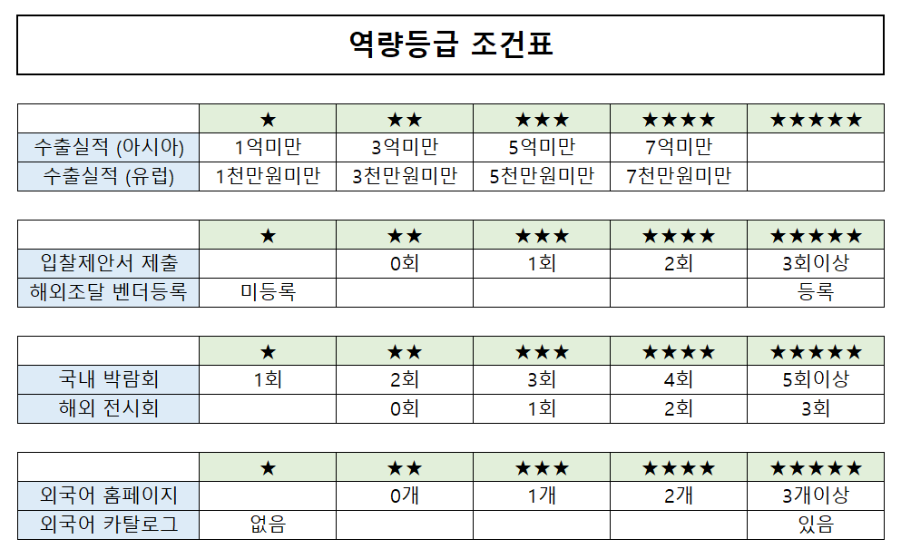
 |  |  |  | Q4. 함수를 사용하여, 세부내용을 아래 조건표에 맞춰 표시하시오.
1. 기업정보

기 업 명 |  |  | 대 표 자

생 산 품 목 |  |  | 연 락 처

2. 역량분석

1) 해외입찰참가
범주 | 세부내용 | 역량등급
입찰제안서 제출

2)수출실적
범주 | 세부내용 | 역량등급
수출실적 (아시아)
수출실적 (유럽)

3)해외마케팅 자료 보유
범주 | 세부내용 | 역량등급
외국어 홈페이지

배열 이해하기
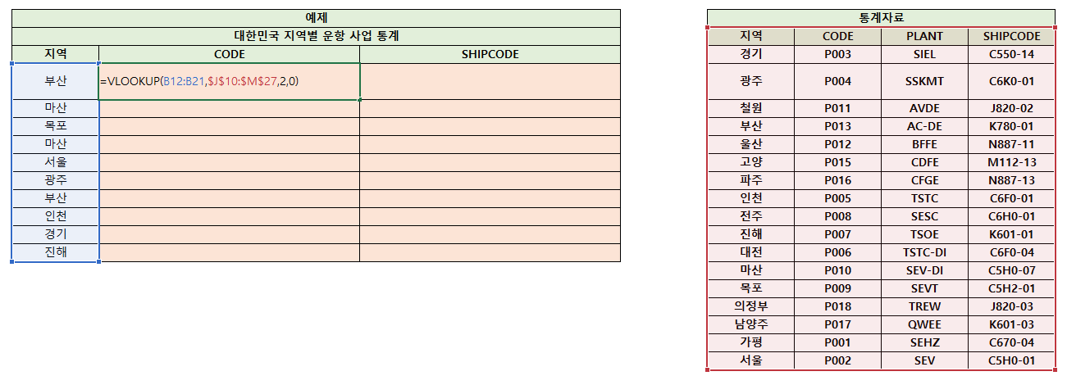
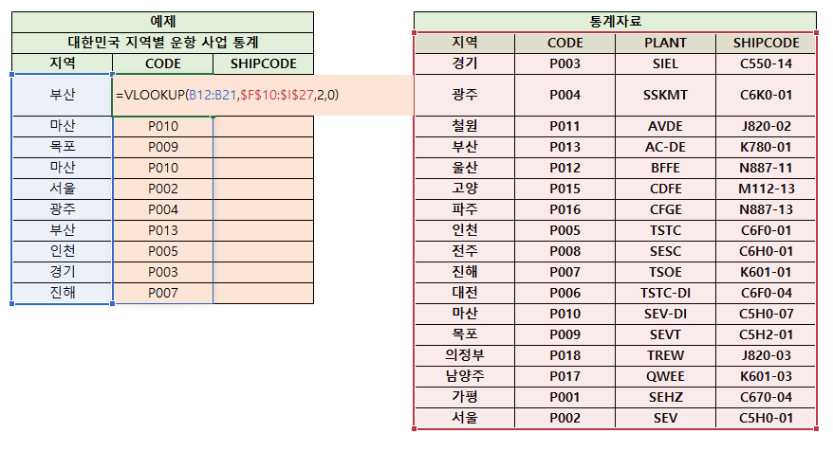
√ 배열 이해하기

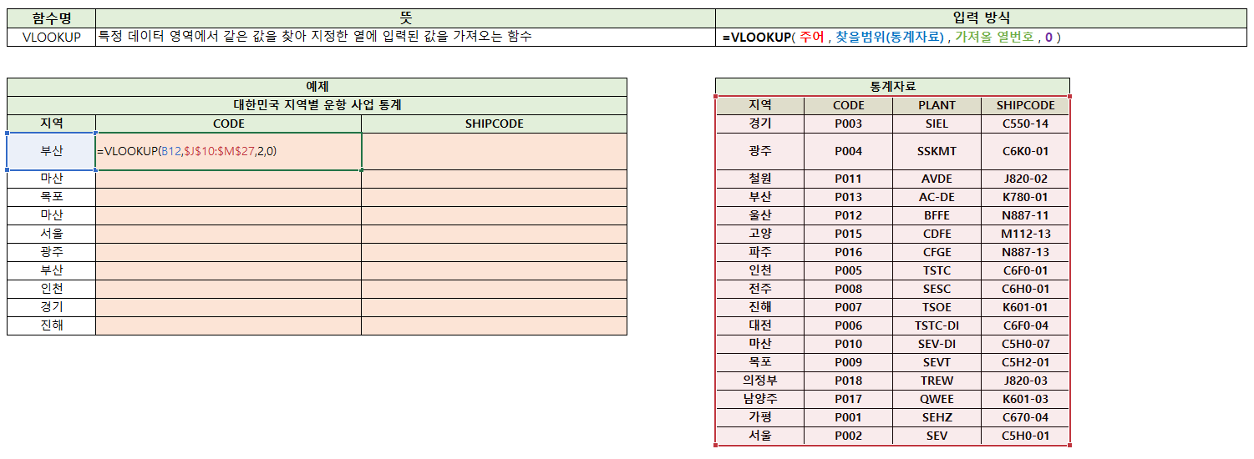
셀
셀

셀
(배)열 = 범위

